4.F.MorbHosp_Colon_26
FUENTE | Fuente: RAE-CMBD.
ELABORACION | Elaboración: Unidad Técnica de Informe de Estado de Salud y Registros.
TIT LARGO | Tumor maligno de colon. Morbilidad hospitalaria según edad y sexo. Tasas por 100.000. Comunidad de Madrid, 2024
TIT CORTO | Morbilidad hospitalaria por tumor maligno de colon. Comunidad de Madrid, 2024

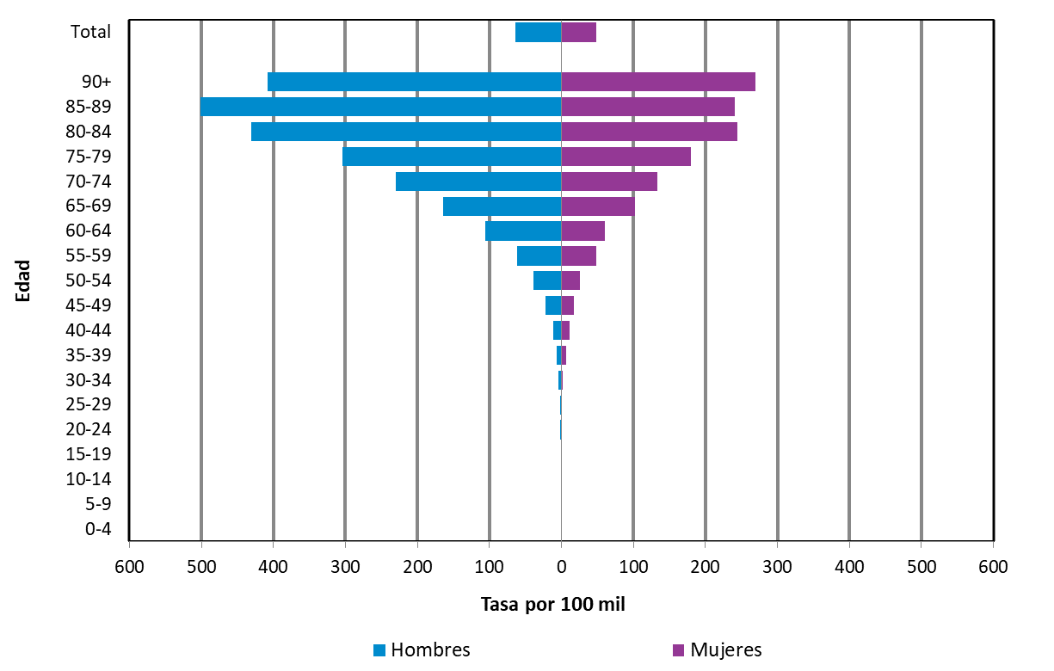

DATOS

 |  | Mujer | Hombre
 |  | Tasa | Tasa
Edad | 00-04 | 0.0 | 0.0
 | 05-09 | 0.0 | 0.0
 | 10-14 | 0.0 | 0.0
 | 15-19 | 0.0 | 0.00
 | 20-24 | 0.0 | 1.48
 | 25-29 | 0.91 | 0.94
 | 30-34 | 2.16 | 3.99
 | 35-39 | 6.28 | 6.54
 | 40-44 | 11.07 | 11.62
 | 45-49 | 16.91 | 22.10
 | 50-54 | 25.77 | 39.26
 | 55-59 | 47.92 | 62.02
 | 60-64 | 60.62 | 105.48
 | 65-69 | 101.86 | 164.52
 | 70-74 | 132.71 | 229.87
 | 75-79 | 180.32 | 304.02
 | 80-84 | 244.03 | 430.67
 | 85-89 | 240.24 | 501.15
 | 90+ | 269.01 | 408.60

 | Total | 48.40 | 63.84

